PORTADA



Elaborado: C.P. Claudia Mendoza M. / C.P. Alberto Monroy S.

REGISTRO
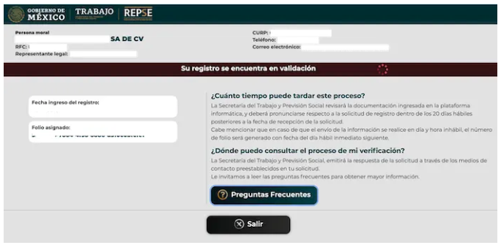
1.- Ingresar https://repse.stps.gob.mx/

2.- Aceptar los terminos y condiciones.


3.- Capturar los datos de contacto
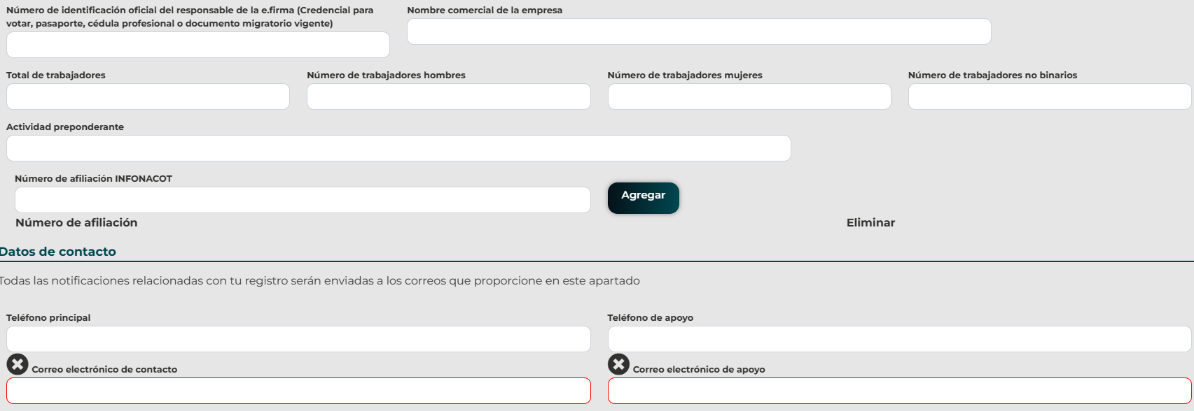

A

B

4.- Estar al corriente en el SAT, IMSS, INFONAVIT

5.- Capturar los datos de la constancia de situación fiscal
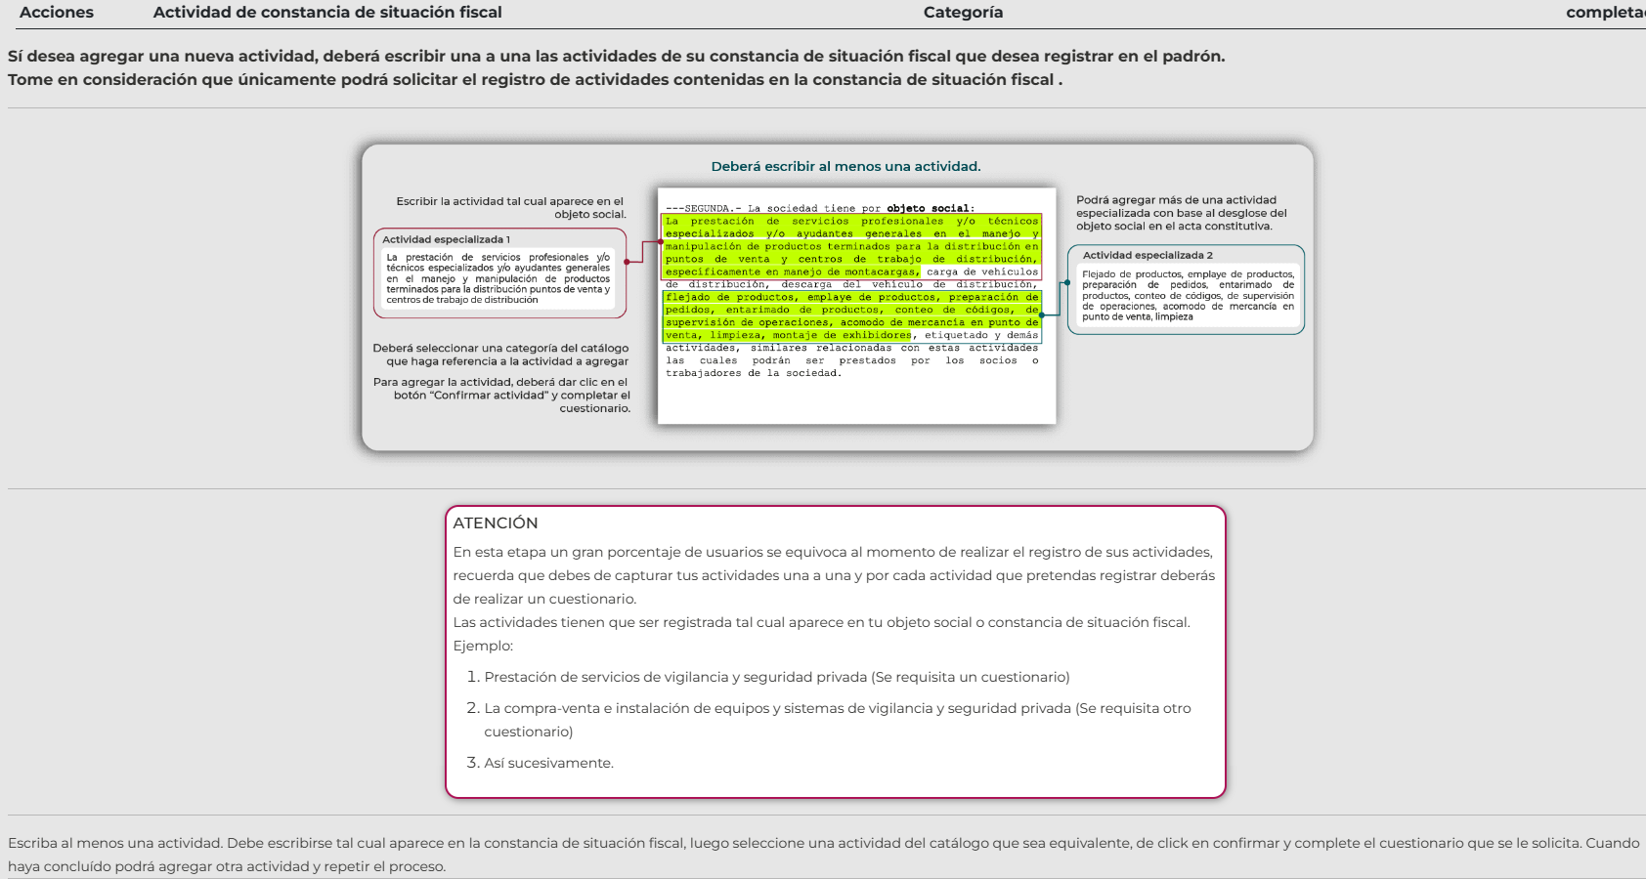

O

6.- Capturar los datos del acta constitutiva.
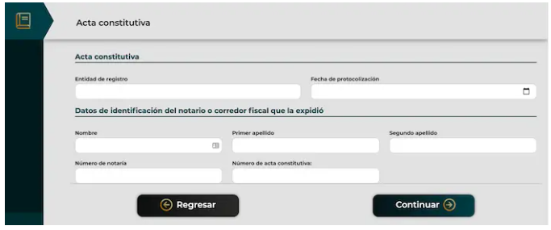

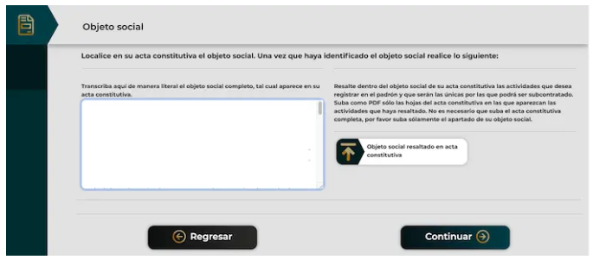

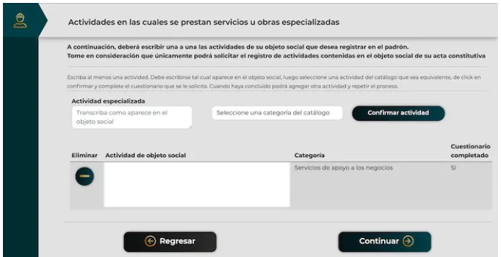

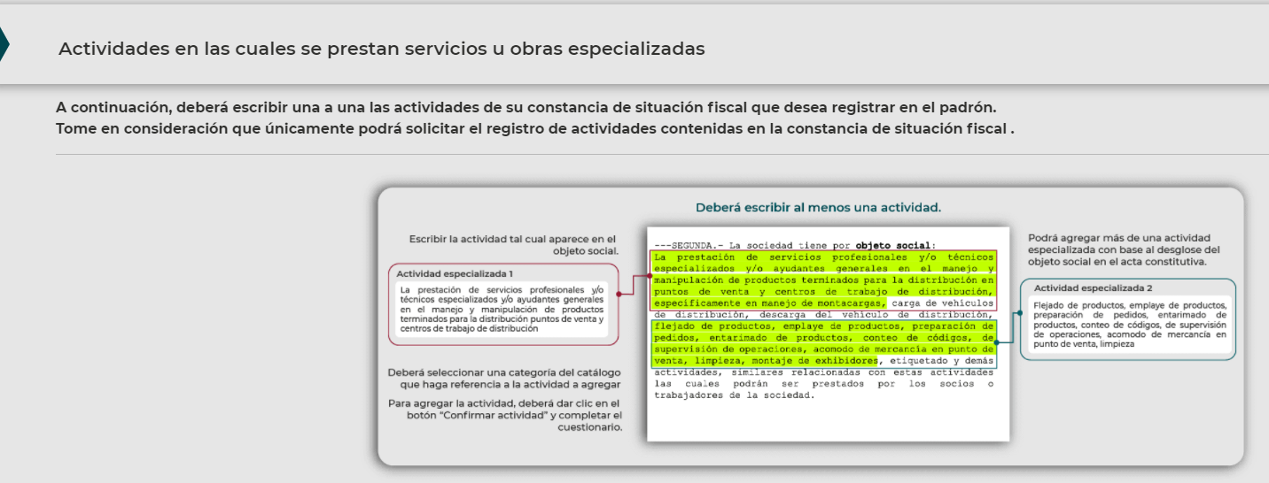

7.- Capturar el cuestinonario

Ver cuestionario

8.- Capturar y subir el documento del registro patronal.

9.- Capturar los datos del domicilio fiscal
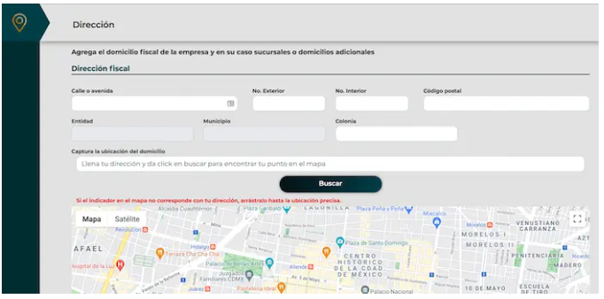

10.- Subir la documentación requerida en formato PDF y/o XML.

11.- El sistema arroja un folio.

RENOVACION
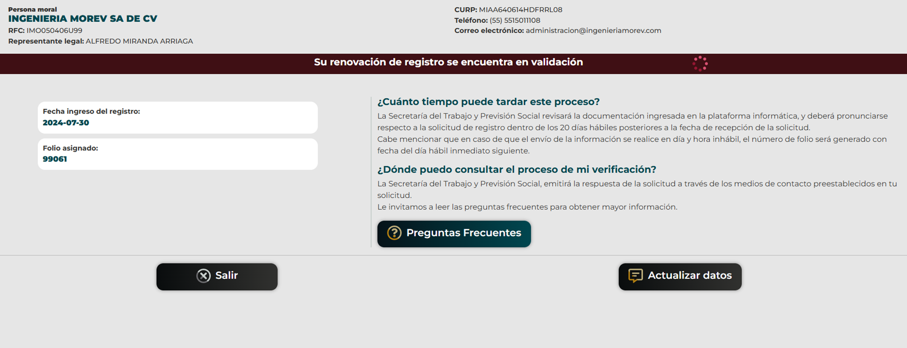
Renovación del registro

1.- Ingresamos a la aplicación con la e.firma | REPSE STPS





2.- Para la renovación se da clic en el botón de RENOVACIÓN DE REGISTRO

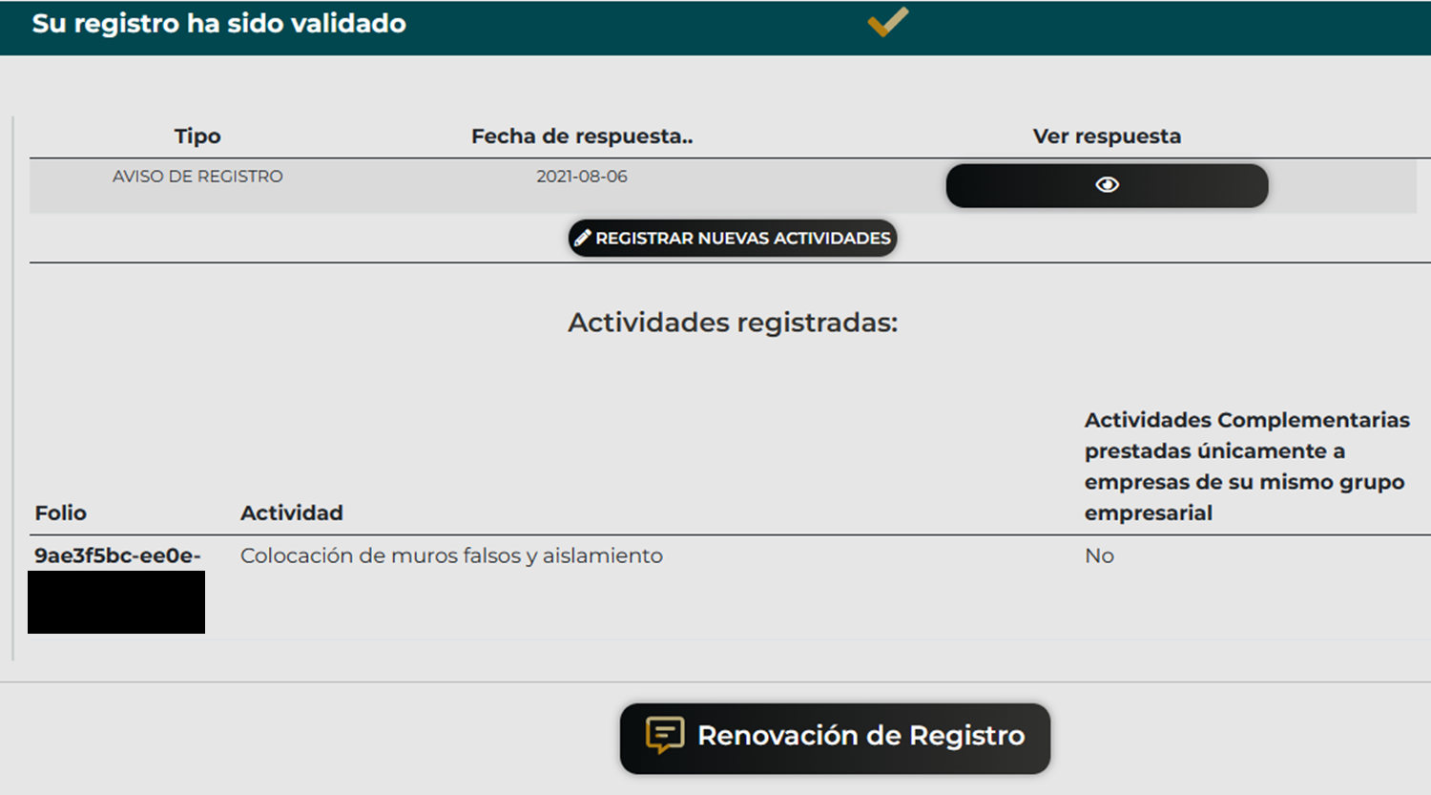

3.- Se verifican los datos que sean correctos y en su caso se realizan las correcciones correspondientes
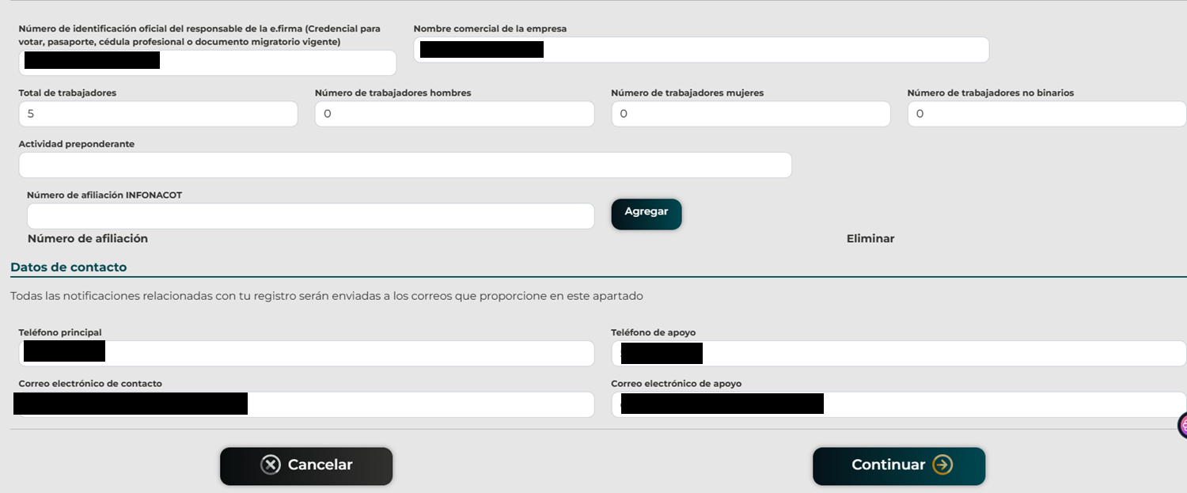

A

B

4.- El sistema valida que se encuentren al corriente de las obligaciones fiscales y de seguridad social

En caso de ser persona moral se solicitan los datos del acta constitutiva.

5.- Se muestra la actividad o actividades registradas, se debe de seleccionar si se elimina la actividad es decir no se renueva
mantener la actividad es decir si se renueva o si desea modificar la actividad ya registrada.
Nota: En caso que se seleccione ELIMIAR ESTA ACTIVIDAD (NO RENOVAR) ya no se puede recuperar

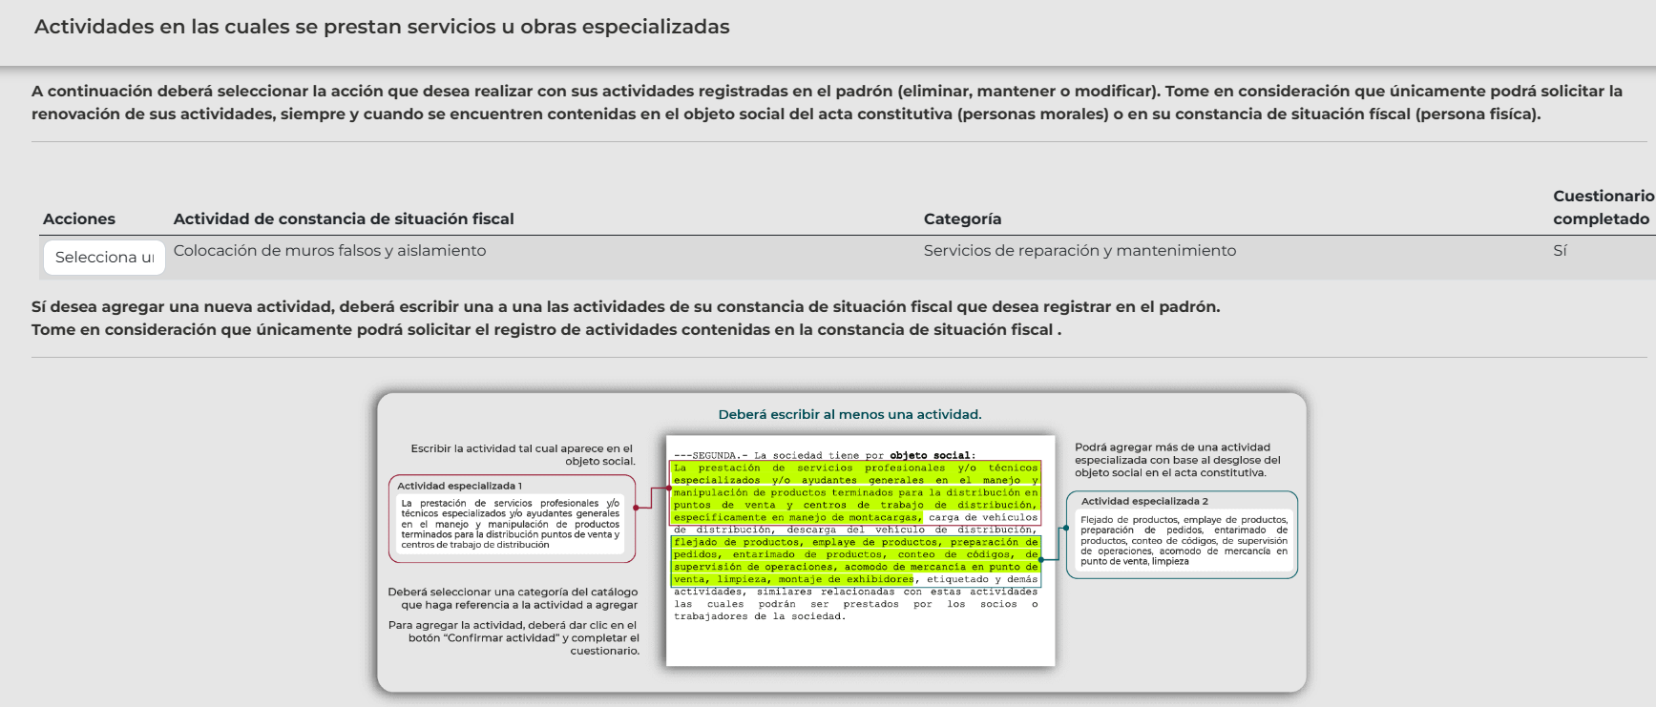

Si se selecciona MANTENER ESTA ACTIVIDAD (RENOVAR), se tiene que capturar el cuestionario.

Ver cuestionario

6.- Se captura el registro patronal, se selecciona el actividad del catálogo y se captura el número de trabajadores contratados para la actividad

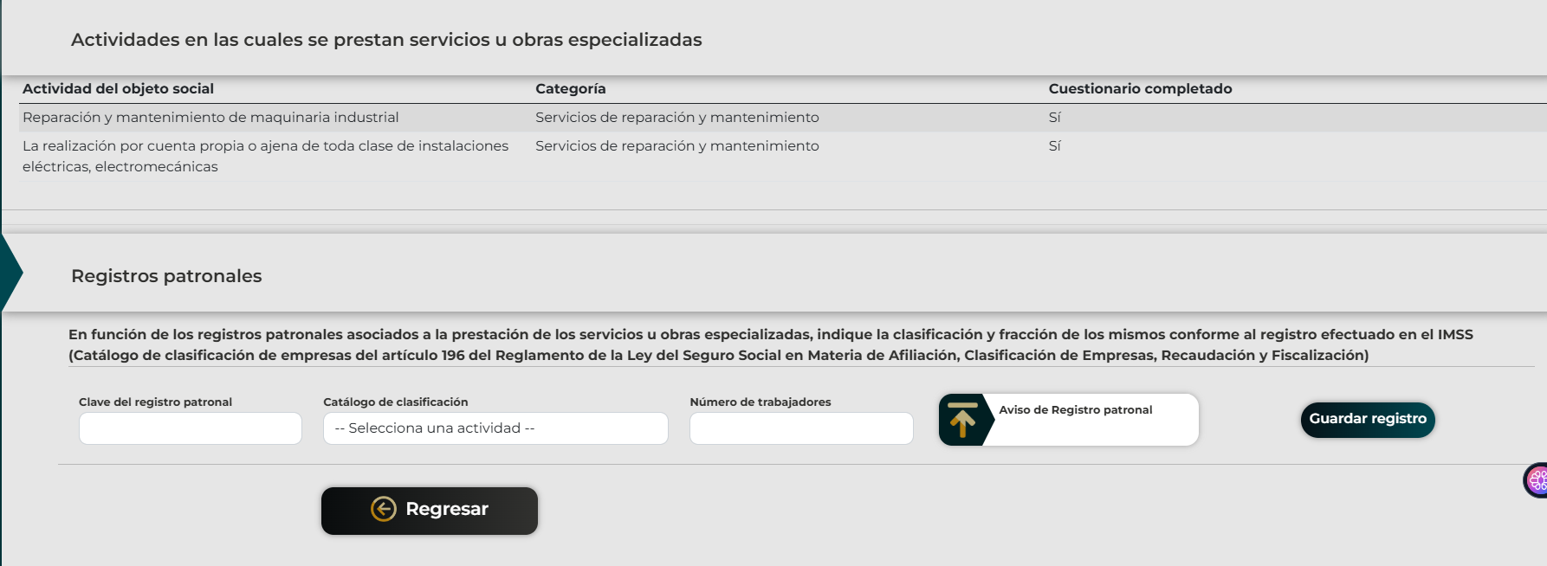

7.- Se captura la información del domicilio fiscal

FUNDAMENTO
Menú
3
Ley Federal del Trabajo
Contrato individual de trabajo
Artículo 20.- Se entiende por relación de trabajo, cualquiera que sea el acto que le dé origen, la prestación de un trabajo personal subordinado a una persona, mediante el pago de un salario.
Contrato individual de trabajo, cualquiera que sea su forma o denominación, es aquel por virtud del cual una persona se obliga a prestar a otra un trabajo personal subordinado, mediante el pago de un salario.
La prestación de un trabajo a que se refiere el párrafo primero y el contrato celebrado producen los mismos efectos.
Contrato colectivo de trabajo
Artículo 386.- Contrato colectivo de trabajo es el convenio celebrado entre uno o varios sindicatos de trabajadores y uno o varios patrones, o uno o varios sindicatos de patrones, con objeto de establecer las condiciones según las cuales debe prestarse el trabajo en una o más empresas o establecimientos.
Contrato Ley
Artículo 404.- Contrato-ley es el convenio celebrado entre uno o varios sindicatos de trabajadores y varios patrones, o uno o varios sindicatos de patrones, con objeto de establecer las condiciones según las cuales debe prestarse el trabajo en un rama determinada de la industria, y declarado obligatorio en una o varias Entidades Federativas, en una o varias zonas económicas que abarquen una o más de dichas Entidades, o en todo el territorio nacional.
Artículo 405.- Los contratos-ley pueden celebrarse para industrias de jurisdicción federal o local.
Artículo 406.- Pueden solicitar la celebración de un contrato-ley los sindicatos que representen las dos terceras partes de los trabajadores sindicalizados, por lo menos, de una rama de la industria en una o varias Entidades Federativas, en una o más zonas económicas, que abarque una o más de dichas Entidades o en todo el territorio nacional.

Ley Federal del Trabajo
Duración de las relaciones de trabajo
Artículo 35. Las relaciones de trabajo pueden ser para obra o tiempo determinado, por temporada o por tiempo indeterminado y en su caso podrá estar sujeto a prueba o a capacitación inicial. A falta de estipulaciones expresas, la relación será por tiempo indeterminado.
4

Ley Federal del Trabajo
Artículo 117.- Los trabajadores participarán en las utilidades de las empresas, de conformidad con el porcentaje que determine la Comisión Nacional para la Participación de los Trabajadores en las Utilidades de las Empresas.
5

6
Ley Federal del Trabajo
Artículo 12.- Queda prohibida la subcontratación de personal, entendiéndose esta cuando una persona física o moral proporciona o pone a disposición trabajadores propios en beneficio de otra.
Las agencias de empleo o intermediarios que intervienen en el proceso de contratación de personal podrán participar en el reclutamiento, selección, entrenamiento y capacitación, entre otros. Estas no se considerarán patrones ya que este carácter lo tiene quien se beneficia de los servicios.


7

 | http://www.stps.gob.mx/bp/secciones/dgsst/publicaciones/guias/guia_019.pdf

8
Ley del Seguro Social
Artículo 42. Se considera accidente de trabajo toda lesión orgánica o perturbación funcional, inmediata o posterior; o la muerte, producida repentinamente en ejercicio, o con motivo del trabajo, cualquiera que sea el lugar y el tiempo en que dicho trabajo se preste.
También se considerará accidente de trabajo el que se produzca al trasladarse el trabajador, directamente de su domicilio al lugar del trabajo, o de éste a aquél.

9
Ley Federal del Trabajo
Capacitación a los trabajadores
Artículo 153-A. Los patrones tienen la obligación de proporcionar a todos los trabajadores, y éstos a recibir, la capacitación o el adiestramiento en su trabajo que le permita elevar su nivel de vida, su competencia laboral y su productividad, conforme a los planes y programas formulados, de común acuerdo, por el patrón y el sindicato o la mayoría de sus trabajadores.
Para dar cumplimiento a la obligación que, conforme al párrafo anterior les corresponde, los patrones podrán convenir con los trabajadores en que la capacitación o adiestramiento se proporcione a éstos dentro de la misma empresa o fuera de ella, por conducto de personal propio, instructores especialmente contratados, instituciones, escuelas u organismos especializados, o bien mediante adhesión a los sistemas generales que se establezcan.
Las instituciones, escuelas u organismos especializados, así como los instructores independientes que deseen impartir formación, capacitación o adiestramiento, así como su personal docente, deberán estar autorizados y registrados por la Secretaría del Trabajo y Previsión Social.
Los cursos y programas de capacitación o adiestramiento, así como los programas para elevar la productividad de la empresa, podrán formularse respecto de cada establecimiento, una empresa, varias de ellas o respecto a una rama industrial o actividad determinada.
La capacitación o adiestramiento a que se refiere este artículo y demás relativos, deberá impartirse al trabajador durante las horas de su jornada de trabajo; salvo que, atendiendo a la naturaleza de los servicios, patrón y trabajador convengan que podrá impartirse de otra manera; así como en el caso en que el trabajador desee capacitarse en una actividad distinta a la de la ocupación que desempeñe, en cuyo supuesto, la capacitación se realizará fuera de la jornada de trabajo.

10


 | SIRCE (Sistema de registro de la capacitación empresarial) | Secretaría del Trabajo y Previsión Social | Gobierno | gob.mx (www.gob.mx)

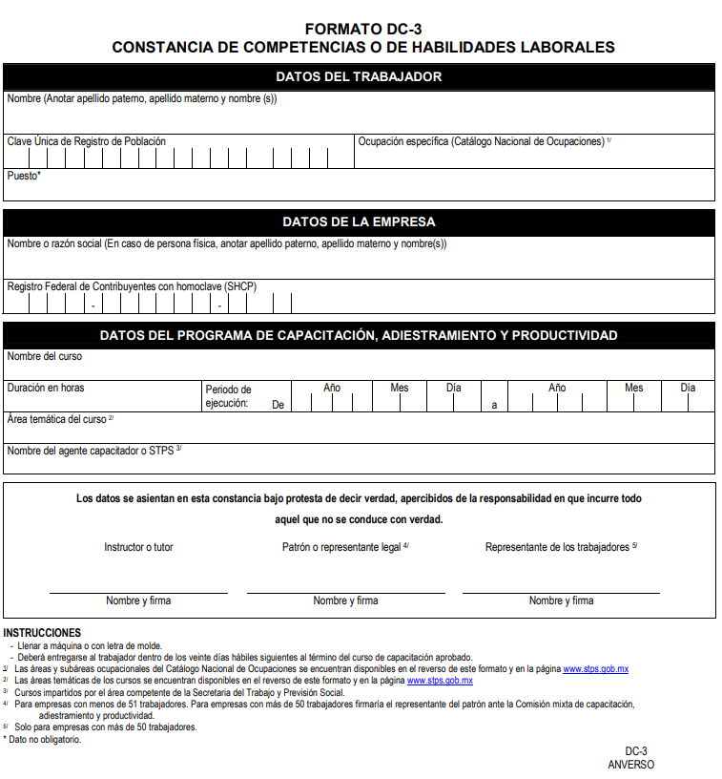

Diccionario de la Real Academia Española
tecnología Del gr. τεχνολογία tecnología, de τεχνολόγος technológos, de τέχνη téchnē 'arte' y λόγος lógos 'tratado'.
1. f. Conjunto de teorías y de técnicas que permiten el aprovechamiento práctico del conocimiento científico.
2. f. Tratado de los términos técnicos.
3. f. Lenguaje propio de una ciencia o de un arte.
4. f. Conjunto de los instrumentos y procedimientos industriales de un determinado sector o producto.
11

ACUERDO por el que se dan a conocer las disposiciones de carácter general para el registro de personas físicas o morales que presten servicios especializados o ejecuten obras especializadas a que se refiere el artículo 15 de la Ley Federal del Trabajo. (D.O.F. 24/05/2021)
ARTÍCULO SEGUNDO. Para efectos de las presentes disposiciones se entenderá por:
. Servicios u obras especializadas: son aquellos que reúnen elementos o factores distintivos de la actividad que desempeña la contratista, que se encuentran sustentados, entre otros, en la capacitación, certificaciones, permisos o licencias que regulan la actividad, equipamiento, tecnología, activos, maquinaria, nivel de riesgo, rango salarial promedio y experiencia, los cuales aportan valor agregado a la beneficiaria.
12

13
Ley Federal del Trabajo
Duración de la jornada de trabajo
Artículo 58.- Jornada de trabajo es el tiempo durante el cual el trabajador está a disposición del patrón para prestar su trabajo.
Artículo 59.- El trabajador y el patrón fijarán la duración de la jornada de trabajo, sin que pueda exceder los máximos legales.
Los trabajadores y el patrón podrán repartir las horas de trabajo, a fin de permitir a los primeros el reposo del sábado en la tarde o cualquier modalidad equivalente.
Artículo 60.- Jornada diurna es la comprendida entre las seis y las veinte horas. Jornada nocturna es la comprendida entre las veinte y las seis horas.
Jornada mixta es la que comprende períodos de tiempo de las jornadas diurna y nocturna, siempre que el período nocturno sea menor de tres horas y media, pues si comprende tres y media o más, se reputará jornada nocturna.
Artículo 61.- La duración máxima de la jornada será: ocho horas la diurna, siete la nocturna y siete horas y media la mixta.

A

Artículo 45 RCFF.- Se considera actividad preponderante aquella actividad económica por la que, en el ejercicio de que se trate, el contribuyente obtenga el ingreso superior respecto de cualquiera de sus otras actividades.
Los contribuyentes que se inscriban en el registro federal de contribuyentes manifestarán como actividad preponderante aquélla por la cual estimen que obtendrán el mayor ingreso en términos del primer párrafo de este artículo.
El Servicio de Administración Tributaria publicará el catálogo de actividades económicas en el Diario Oficial de la Federación y a través de su página de Internet.

B
Artículo 132 LFT.- Son obligaciones de los patrones:
XXVI Bis. Afiliar al centro de trabajo al Instituto del Fondo Nacional para el Consumo de los Trabajadores, a efecto de que los trabajadores puedan ser sujetos del crédito que proporciona dicha entidad. La afiliación será gratuita para el patrón;
Fracción adicionada DOF 30-11-2012

 | Para realizar la afiliación se ingresa a la siguiente liga: | SISTEMA CRÉDITO

 | Se debe de capturar el registro patronal e indentificarse con la e.firma

 | Para iniciar se debe de aceptar los terminos y condiciones

 | Se debe de cargar la constancia de situación fiscal

 | Una vez cargada la constancia de situación fiscal se debe de confirmar

 | Se registran los datos generales de la empresa

 | Y debe de continuar con el registro y carga de la documentación para terminar el trámite

 | Una vez capturada la información de se tiene que generar la carta de términos y condiciones, para ello se captura le e.firma del representante legal.



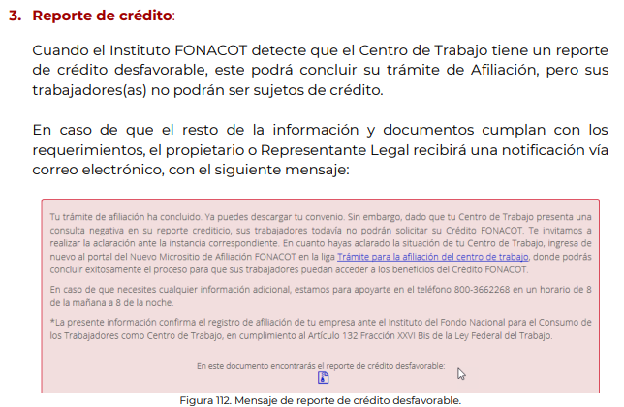

D.O.F. 11/07/2024

2
Obligaciones de los patrones
Artículo 99 LISR. Quienes hagan pagos por los conceptos a que se refiere este Capítulo, tendrán las siguientes obligaciones:
III. Expedir y entregar comprobantes fiscales a las personas que reciban pagos por los conceptos a que se refiere este Capítulo, en la fecha en que se realice la erogación correspondiente, los cuales podrán utilizarse como constancia o recibo de pago para efectos de la legislación laboral a que se refieren los artículos 132 fracciones VII y VIII, y 804, primer párrafo, fracciones II y IV, de la Ley Federal de Trabajo.
Regla 2.7.5.3 RMF2025
...................
Tercer párrafo
Los contribuyentes que realicen pagos por remuneraciones a sus trabajadores o a contribuyentes asimilados a salarios, correspondientes a periodos menores a un mes, podrán emitir a cada trabajador o a cada contribuyente asimilado un solo CFDI mensual, dentro del plazo señalado en el primer párrafo de esta regla posterior al último día del mes laborado y efectivamente pagado, en cuyo caso se considerará como fecha de expedición y entrega de tal comprobante fiscal la fecha en que se realizó efectivamente el pago correspondiente al último día o periodo laborado dentro del mes por el que se emita el CFDI.
Cuarto párrafo
Los contribuyentes que opten por emitir el CFDI mensual a que se refiere el párrafo anterior, deberán incorporar al mismo el complemento de nómina, por cada uno de los pagos realizados durante el mes, debidamente requisitados. El CFDI mensual deberá incorporar tantos complementos como número de pagos se hayan realizado durante el mes de que se trate.

 | Artículo 1o LGSM.- Esta Ley reconoce las siguientes especies de sociedades mercantiles: I.- Sociedad en nombre colectivo; II.- Sociedad en comandita simple; III.- Sociedad de responsabilidad limitada; IV.- Sociedad anónima; V. Sociedad en comandita por acciones; VI. Sociedad cooperativa, y VII. Sociedad por acciones simplificada. Cualquiera de las sociedades a que se refieren las fracciones I a V, y VII de este artículo podrá constituirse como sociedad de capital variable, observándose entonces las disposiciones del Capítulo VIII de esta Ley. Artículo 4o LGSM.- Se reputarán mercantiles todas las sociedades que se constituyan en alguna de las formas reconocidas en el artículo 1º de esta Ley. Las sociedades mercantiles podrán realizar todos los actos de comercio necesarios para el cumplimiento de su objeto social, salvo lo expresamente prohibido por las leyes y los estatutos sociales.
 | Se considera actividad preponderante aquella actividad económica por la que, en el ejercicio de que se trate, el contribuyente obtenga el ingreso superior respecto de cualquiera de sus otras actividades. Fundamento: Artículo 45 primer parrafo RCFF

